Cambio 1
Volver

Tema 1
 | A partir del 01.01.2020 (Año 2020) en "Exportar a HR Form 22"
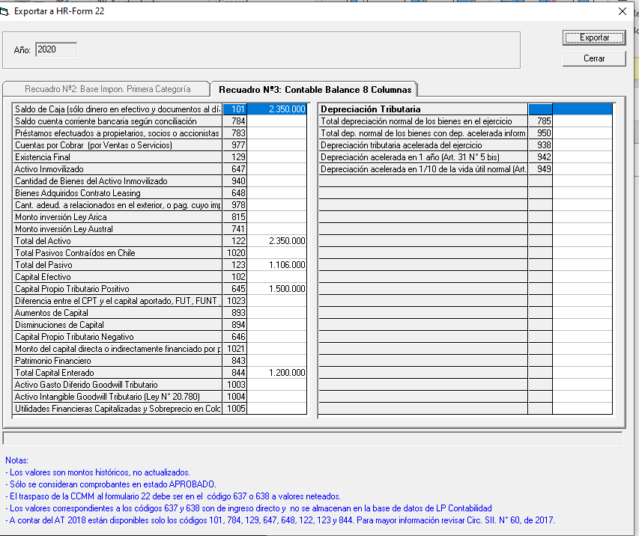
 | 1° | Bloquear lo que esta indicado
 |  | en cuadro Rojo

 | 2° | Se debe habilitar (Recuadro Verde)
 |  | Recuadro N° 6 Datos Informativos

 | 3° | Las instrucciones que estan abajo
 |  | son solo hasta el año 2019
 |  | (cuadro Rojo)

 | 4° | A partir del año 2020
 |  | las instrucciones son:

 |  | * Los Valores son montos históricos
 |  | * Solo se consideran comprobantes en
 |  | estado de Aprobado
 |  | * Mayores Instruccione Circ 13/21 SII

Cambio 2
Volver

Tema 1
 | Este sera el Recuadro 6 a Partir del año 2020

 | RECUADRO N° 6: DATOS INFORMATIVOS
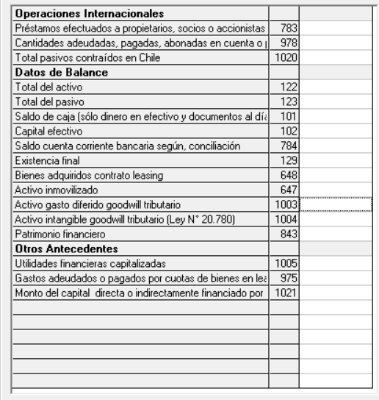
 | Operaciones Internacionales | Préstamos efectuados a propietarios, socios o accionistas en el ejercicio | 783
 |  | Cantidades adeudadas, pagadas, abonadas en cuenta o puestas a disposición de relacionados en el exterior, cuyo IA no ha sido enterado (arts. 31 inc. 3° y 59 LIR) | 978
 |  | Total pasivos contraídos en Chile | 1020
 | Datos de Balance | Total del activo | 122
 |  | Total del pasivo | 123
 |  | Saldo de caja (sólo dinero en efectivo y documentos al día, según arqueo) | 101
 |  | Capital efectivo | 102
 |  | Saldo cuenta corriente bancaria según, conciliación | 784
 |  | Existencia final | 129
 |  | Bienes adquiridos contrato leasing | 648
 |  | Activo inmovilizado | 647
 |  | Activo gasto diferido goodwill tributario | 1003
 |  | Activo intangible goodwill tributario (Ley N° 20.780) | 1004
 |  | Patrimonio financiero | 843
 | Otros Antecedentes | Utilidades financieras capitalizadas | 1005
 |  | Gastos adeudados o pagados por cuotas de bienes en leasing | 975
 |  | Monto del capital directa o indirectamente financiado por partes relacionadas | 1021

 | 1° | Esto aplica para contribuyentes
 |  | Art. 14 A, Art. 14 D3 y Art. 14 D8

 | 2° | se debe guardar la información
 |  | en el archivo tal como hasta el año pasado

